내역서(표준단가)
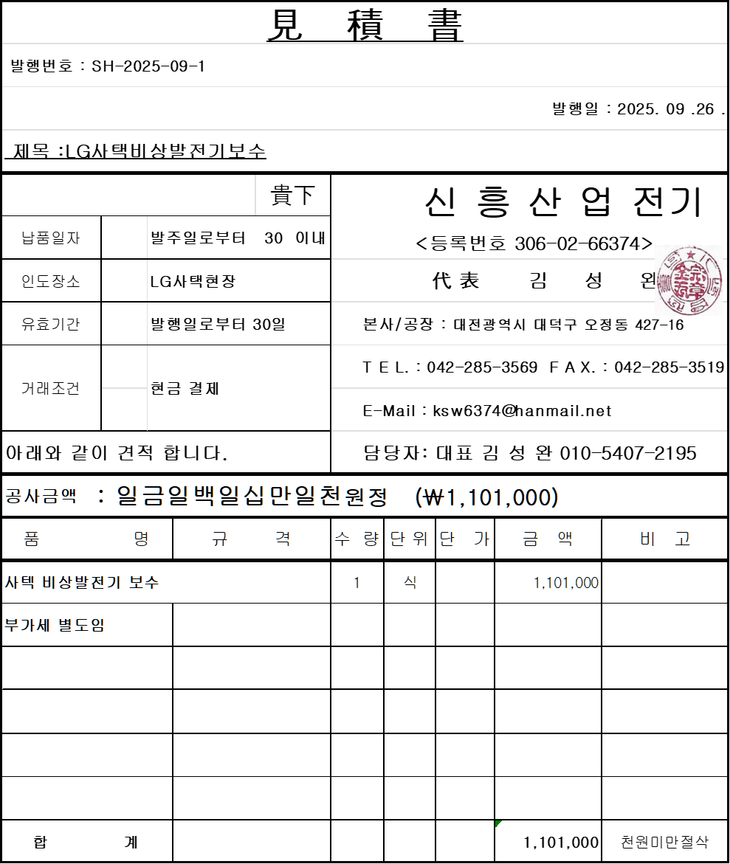
 |  |  |  |  |  | ▼낙찰율 |  | ▼낙찰율 |  | ▼할증율
공사명: | 기숙사 3동 비상 발전기 라디에터 수리 |  |  |  |  | 83% |  | 40% |  | 100%
표준 Code | 주요내역 |  | 단위 | 수량 | 재료비 |  | 노무비 |  | 합계 | 비고
 | 품목 | 규격 |  |  | 단가 | 금액 | 단가 | 금액 |  | 할증율(%) | 기준
E999999 | 비상발전기 라디에이터 보수 | 라지에터 특수용접 (외부 공장) | 식 | 1 | 1,101,000 | 1,101,000 |  | - | 1,101,000
L002 | 보통인부 | 최소 인건비 | M/D | 1 |  | - | 167,081 | 167,081 | 167,082
L069 | 내선전공 | 최소 인건비 | M/D | 1 |  | - | 272,860 | 272,860 | 272,861 | 272860
 |  |  |  | . |  | 1,101,000 |  | 439,941 | 1,540,941

